Sheet1
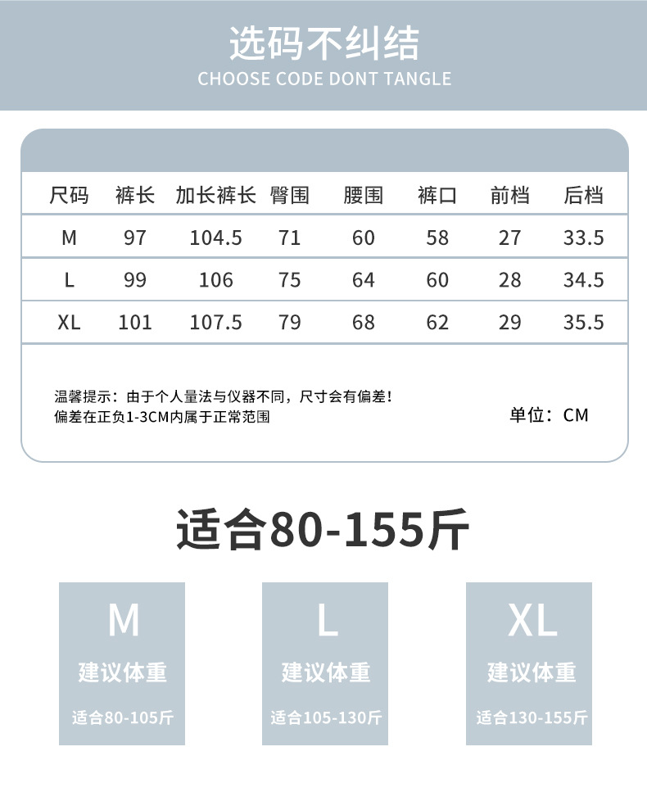

尺码 | 裤长 | 加长裤长 | 臀围 | 腰围 | 裤口 | 前裆 | 后裆
サイズ | パンツ丈 | ズボン丈を延長 | ヒップ | ウエストライン | ズボンの裾 | フロントクロッチ | バッククロッチ
M | 97 | 104.5 | 71 | 60 | 58 | 27 | 33.5
L | 99 | 106 | 75 | 64 | 60 | 28 | 34.5
XL | 101 | 107.5 | 79 | 68 | 62 | 29 | 35.5

ヒント：個人の測定方法や計測機器の違いにより、サイズが異なる場合があります。偏差はプラスマイナス1〜3CMの正常範囲内です。
単位:CM

